【必ずお読みください】
Japan Street 商品登録フォーム（機械）

フォームご入力時の注意点
・本登録フォームにご入力いただいた内容は、原則全てバイヤーに提示します。
・本登録フォームでは同時に300商品までご登録が可能です。それ以上商品数がある場合は、複数ファイルでご提出ください。

※注意 商品画像について※
海外バイヤーは商品の外見を重視して選考します。解像度が高い画像をご用意ください。
商品画像は本エクセル内に貼り付けず、別途ジェトロから案内する方法にてご提出ください。
・商品画像データに関して
画像のファイル名は、入力項目内に自動的に表示されます。（0001-01、0001-02・・・）
ご提出いただく画像ファイルのファイル名を、こちらに合わせて変更いただく様お願いします。
画像は、商品1点につき1枚を必須とし、合計6枚まで登録できます。
文字や背景の無い鮮明な画像をお使いください。背景が黒く表示される場合がありますので、透過処理は行わないでください。
商品外観が段ボールの場合、1枚目は必ず商品の中身がわかる画像をお願いします。
登録可能なファイル形式： JPEG（推奨）／PNG。その他（WebP、HEIC等）はJPEG形式に変換ください。
ファイルサイズは500KB（キロバイト）以下を目安。サイズ変更方法は、右記リンクをご覧ください。 |  |  |  | https://www.jetro.go.jp/newsletter/dnb/2025/JS/webcas/image_resize.pdf
小さい画像は不明瞭になりますので、縦400 x 横400ピクセル以上の画像をご登録ください。

・環境依存文字は文字化けの原因となりますので使用しないでください。
例）①、¥、旧字体（醬油、髙、米麴、生酛 など）、組み文字（㌢、㎏、 ®、©、🄫 など）、 絵文字（☺、♡、♬、🔺など）

・英語情報は、可能な範囲でご入力ください。 ※必須項目の英語情報は必ずご入力ください
全角文字は文字化けの原因となりますので使用しないでください。半角のアルファベット数字記号のみでご記入ください。
英語への翻訳でお困りの方は、下記等をご活用ください。
 | DeepL | Google翻訳

・提出いただいた情報は、本事業運営のために利用するとともに、関連事業、ジェトロからの連絡のために利用します。
また、ジェトロホームページや本事業に関するプレスリリース等において、企業情報や出品物情報等を公開する場合がございます。

お客様情報ご入力欄 必ずご記入ください
お客様番号 |  |  | 登録完了メールに記載のご自身のお客様番号（Uから始まる9桁）をご入力ください。
お客様氏名 |  |  | または、ジェトロのマイページへログイン後、画面の右上にてお客様番号をご確認いただけます。
申込企業名 |  |  | メールが見当たらない場合など、お客様番号が不明な場合はこちらよりお問い合わせください。
 |  |  |  |  | 2025年11月28日ジェトロ作成 ver.e

商品画像のファイル名変更方法
商品画像のファイル名変更方法

 | ①（例）No.0001 鯖缶の１枚目の画像ファイル名を変更します。

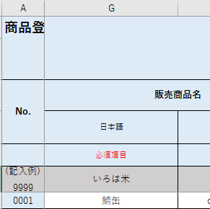
 |  | （画像ファイル）
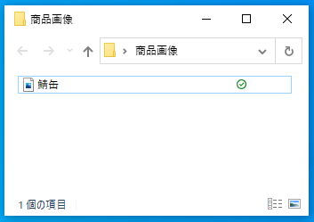

 | ②変更する画像ファイルの名前を確認します。No.0001の１枚目なので「0001-01」を選択します。次に、マウスの右ボタンクリックで表示されるメニューで「コピー」を選択します。

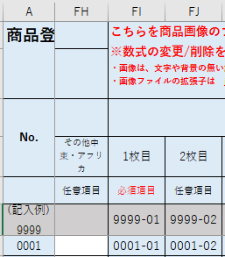

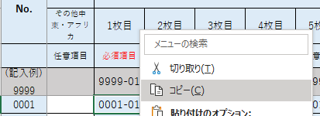

 | ③画像ファイルをクリックし青い選択状態にします。次に、マウスの右ボタンクリックで表示されるメニューで「名前の変更」を選択すると文字が青く選択されます。

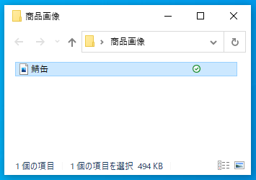
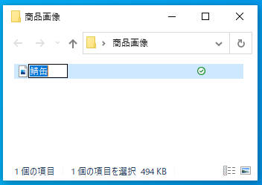
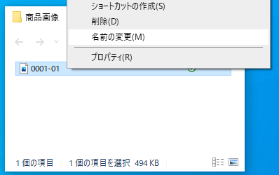

 | ④マウスの右ボタンクリックで表示されるメニューで「貼り付け」を選択すると名前が変更されます。

